概要
本資料について
概要
 | 本資料は、「楽楽販売」にて生成したい帳票類について、お客様からのご相談が多いパターンをまとめた資料になります。

 | 自動処理の機能を使用し、様々な帳票を生成することが可能ですが、
 | 「楽楽販売」では生成が難しい帳票や、一部帳票のフォーマットを変更していただく必要がある場合もございます。

 | 上記のような帳票につきまして、ご質問・ご相談いただく機会の多い帳票のパターンと、実現イメージ（DB構成や項目例）をまとめました。

 | お客様にて運用しております帳票は多種多様のため、全てのパターンを網羅できる資料ではございませんが、
 | 1つの参考資料として、ご利用いただければと思います。

資料の見方
 | 1シートに1つの帳票のパターンを記載しております。
 | 1シートの構成は以下の通りです。
タイトルの下に、帳票のパターンの概要を記載しております。

 |  | パターン●：●●な帳票
 |  |  | 概要

帳票の例を用いて、NGパターンとOKパターンを横並びで記載しております。
NGパターン ： 「楽楽販売」では出力が難しい帳票例
OKパターン ： 「楽楽販売」で出力可能な帳票例
 |  | NGパターン |  |  |  |  |  | OKパターン

NGポイント
OKポイント
それぞれのポイントを、吹き出しで記載しております。

 |  | DB構成イメージ
OKパターン（「楽楽販売」で出力可能な帳票）の場合の、
「楽楽販売」でのDB構成イメージとDB項目のイメージを記載しております。
DB
 |  |  |  |  |  |  |  |  | 明細
 |  |  |  | 項目名 | No. | 顧客 | 担当 |  | 商品名 | 金額 | 合計金額
 |  |  |  | 登録例 | 001 | ラクース | 営業一郎 |  | 鉛筆 | 100 | 100

1.小計行がある帳票
パターン1 |  |  | 小計行がある帳票
 | 各商品の分類やカテゴリ、区分ごとに、小計金額を算出し表示させる帳票です。

 | 小計行がある帳票については「楽楽販売」では生成が難しいですが、条件付きで出力が可能です。

NGパターン |  |  |  |  |  |  |  |  |  |  |  |  |  |  |  |  | OKパターン

NGポイント①
見積もりの内容によって、
分類（カテゴリ）の数や名称が変わってしまう。
OKポイント①
小計金額を表示させたい分類（カテゴリ）の数が、
いつでも固定であること。

NGポイント②
見積もりの内容によって、
各分類（カテゴリ）の行数が変わってしまう。
OKポイント②
分類（カテゴリ）ごとの最大明細行数が決まっていること。
※最大明細行数を考慮して、
雛形ファイルを作成いただく必要がございます。

DB構成と項目イメージ
 | 実際に「楽楽販売」で構築するとどのようなDB構成で、どのような項目のイメージになるのかを、ご紹介させていただきます。

見積管理DB
 |  |  |  |  |  |  |  |  |  | 明細
 |  |  |  | 項目名 | 見積No. | 作成日 | 顧客No. | 顧客名 | 営業担当 | 分類名 | 商品名 | 数量 | 単位 | 単価 | 金額 | 税抜計 | 消費税額 | 合計 | 備考欄
 |  |  |  | 登録例 | E-0001 | 2021-12-08 | C-0001 | 株式会社ラクース | 営業一郎 | 業務用品 | 業務用インクジェットプリンタ | 3 | 台 | 50,000 | 150,000 | 1,970,000 | 197,000 | 2,167,000
 |  |  |  |  |  |  |  |  |  | 業務用品 | 業務用パソコン | 5 | 台 | 100,000 | 500,000
 |  |  |  |  |  |  |  |  |  | 業務用品 | 業務用プロジェクター | 2 | 台 | 200,000 | 400,000
 |  |  |  |  |  |  |  |  |  | 業務用品 | A4プリンタ用紙 | 10 | 台 | 500 | 5,000
 |  |  |  |  |  |  |  |  |  | ソフトウェア関連 | らくらくラクス（ERPパッケージソフト） | 1 | 式 | 200,000 | 200,000
 |  |  |  |  |  |  |  |  |  | ソフトウェア関連 | メールディーラーMD（ERPパッケージソフト） | 1 | 式 | 500,000 | 500,000
 |  |  |  |  |  |  |  |  |  | 作業費用 | オフィス機器設置作業 | 3 | 式 | 5,000 | 15,000
 |  |  |  |  |  |  |  |  |  | 作業費用 | ソフトウェアインストール | 2 | 式 | 100,000 | 200,000

 | ※ | サンプルテンプレート
 |  | サンプル保管環境
 |  | DBグループ名「・小計行がある見積書」

2.複数階層がある帳票
パターン2 |  |  |  |  |  | 複数の階層がある帳票
 | 各商品の分類やカテゴリ、区分などで複数階層が存在し、階層で段落を分けて表示させる帳票です。

 | 例) |  | 働く太郎様(ヘッダ情報) |  |  |  | … | … | … | … | 1階層目
 |  |  | ∟ | ①本体工事 |  |  |  | … | … | … | 2階層目
 |  |  |  | ∟ | 1)建物本体工事 |  |  |  | … | … | 3階層目
 |  |  |  |  | ∟ | 本体工事（Fプラン） |  |  |  | … | 4階層目
 |  |  |  | ∟ | 2)オプション工事
 |  |  |  |  | ∟ | 対面キッチン工事

 | 複数階層が存在する帳票につきましては、基本的に3段階層までの実現が可能です。
 | 4階層以上になる場合は、フォーマットを変更いただく必要がございます。

NGパターン |  |  |  |  |  |  |  |  |  |  |  |  |  |  |  |  |  |  |  |  |  |  | OKパターン

働く太郎様(ヘッダ情報) …………1階層目
∟①本体工事 …………2階層目
∟1)建物本体工事 …………3階層目
∟本体工事（Fプラン） …………4階層目
∟2)オプション工事 …………3階層目
∟対面キッチン工事 …………4階層目
働く太郎様(ヘッダ情報) …………………1階層目
∟①本体工事 …………………2階層目
∟1)建物本体工 - 本体工事（Fプラン） …………3階層目
∟2)オプション工事 - 対面キッチン工事 ………3階層目

1階層目
1階層目

2階層目
2階層目

NGポイント①
商品の分類（カテゴリ）ごとに、階層が分かれており、
段落を分けて表示されている。
OKポイント①
商品の分類（カテゴリ）ごとの階層を、最大3階層までであること。
※4階層目以降の分類（カテゴリ）は、3階層目とまとめ、
例のように横並びに表示される形式となります。
3階層目
3階層目

4階層目

NGポイント②
見積の内容によって、
各分類（カテゴリ）の行数が変わってしまう。

OKポイント②
分類（カテゴリ）ごとの最大明細行数が決まっていること。
※最大明細行数を考慮して、
雛形ファイルを作成いただく必要がございます。

DB構成と項目イメージ
 | 実際に「楽楽販売」で構築すると、どのようなDB構成で、どのような項目のイメージになるのかを、ご紹介させていただきます。

見積管理DB
（ヘッダ用）
 |  |  |  |  |  |  |  |  |  |  |  |  |  |  |  | 明細
 |  |  |  |  |  |  |  |  |  |  | 項目名 | 見積No. | 作成日 | お客様名 | 営業担当 | カテゴリ① | 小計金額 | 税抜計 |  | 消費税額 |  | 合計
 |  |  |  |  |  |  |  |  |  |  | 登録例 | E-000000001 | 20XX/XX/XX | 働く太郎 | 営業一郎 | ①本体工事 | 15,950,000 | 20,790,000 |  | 2,079,000 |  | 22,869,000
 |  |  |  |  |  |  |  |  |  |  |  |  |  |  |  | ②付帯工事 | 2,250,000
 |  |  |  |  |  |  |  |  |  |  |  |  |  |  |  | ③経費関連 | 1,790,000
 |  |  |  |  |  |  |  |  |  |  |  |  |  |  |  | ④その他付帯工事 | 800,000

DBリンク

見積管理DB
（明細用）
 |  |  |  |  |  |  |  |  |  |  |  |  |  |  |  | 明細
 |  |  |  |  |  |  |  |  |  |  | 項目名 | 見積明細No. | 見積No. | お客様名 | カテゴリ① | カテゴリ② | 品名 |  | 金額 |  | 小計金額
 |  |  |  |  |  |  |  |  |  |  | 登録例 | 000000001 | E-000000001 | 働く太郎 | ①本体工事 | 1)建物本体工事 | 本体工事（Fプラン） |  | 15,000,000 |  | 15,950,000
 |  |  |  |  |  |  |  |  |  |  |  |  |  |  |  | 2)オプション工事 | 対面キッチン工事 |  | 250,000
 |  |  |  |  |  |  |  |  |  |  |  |  |  |  |  | 2)オプション工事 | ロフト工事 |  | 400,000
 |  |  |  |  |  |  |  |  |  |  |  |  |  |  |  | 2)オプション工事 | ウッドデッキ工事 |  | 300,000
 |  |  |  |  |  |  |  |  |  |  |  | 00000000２ | E-000000001 | 働く太郎 | ②付帯工事 | 1)仮設工事 | 電気引込工事費 |  | 130,000 |  | 2,250,000
 |  |  |  |  |  |  |  |  |  |  |  |  |  |  |  | 1)仮設工事 | 水道引込工事費 |  | 60,000
 |  |  |  |  |  |  |  |  |  |  |  |  |  |  |  | 1)仮設工事 | トイレ設置費 |  | 60,000
 |  |  |  |  |  |  |  |  |  |  |  |  |  |  |  | 2)付帯工事 | 水道工事 |  | 700,000
 |  |  |  |  |  |  |  |  |  |  |  |  |  |  |  | 2)付帯工事 | ガス工事 |  | 500,000
 |  |  |  |  |  |  |  |  |  |  |  |  |  |  |  | 2)付帯工事 | 地質改良工事 |  | 800,000
 |  |  |  |  |  |  |  |  |  |  |  | 00000000３ | E-000000001 | 働く太郎 | ③経費関連 | 1)諸経費 | 設置料 |  | 300,000 |  | 1,790,000
 |  |  |  |  |  |  |  |  |  |  |  |  |  |  |  | 1)諸経費 | 工事監視費用 |  | 250,000
 |  |  |  |  |  |  |  |  |  |  |  |  |  |  |  | 1)諸経費 | その他 |  | 1,000,000
 |  |  |  |  |  |  |  |  |  |  |  |  |  |  |  | 2)申請料等 | 建築確認申請料 |  | 70,000
 |  |  |  |  |  |  |  |  |  |  |  |  |  |  |  | 2)申請料等 | 住宅申請料 |  | 50,000
 |  |  |  |  |  |  |  |  |  |  |  |  |  |  |  | 2)申請料等 | その他申請料 |  | 120,000
 |  |  |  |  |  |  |  |  |  |  |  | 00000000４ | E-000000001 | 働く太郎 | ④その他付帯工事 | 1)付加設備工事 | 太陽光発電システム |  | 300,000 |  | 800,000
 |  |  |  |  |  |  |  |  |  |  |  |  |  |  |  | 1)付加設備工事 | 床暖房設備 |  | 500,000

 | ※ | サンプルテンプレート
 |  | サンプル保管環境
 |  | DBグループ名「・鑑がある見積書（1明細1行）」

3.消費税行がある帳票
パターン3 |  | 消費税行がある帳票
 | 各商品の消費税額を、それぞれ別の行に記載している形式の帳票です。

 | 「楽楽販売」では、全く同じ帳票での出力は実現不可のため、
 | 消費税額を同じ行に記載していただくような帳票のフォーマットに変更していただく必要がございます。

NGパターン |  |  |  |  |  |  |  |  |  |  |  |  |  |  |  | OKパターン

OKポイント①
各商品の消費税額については、同じ行に記載するよう、消費税の項目（列）を追加します。

NGポイント①
各商品の消費税額が、
商品の金額とは別の行に記載されている。

DB構成と項目イメージ
 | 実際に「楽楽販売」で構築すると、どのようなDB構成で、どのような項目のイメージになるのかを、ご紹介させていただきます。

見積管理DB
 |  |  |  |  |  |  |  |  | 明細
 |  |  | 項目名 | 見積No. | 作成日 | 顧客No. | 顧客名 | 営業担当 | 商品名 | 数量 | 単位 | 単価 | 税率 | 金額 | 消費税額 |  | 税抜計 | 消費税額 | 合計 | 備考欄
 |  |  | 登録例 | E-000000001 | 20XX/XX/XX | C-00００００01 | 株式会社ラクース | 営業一郎 | 業務用インクジェットプリンター | 3 | 台 | 50,000 | 10% | 150,000 | 15,000 |  | 1,965,000 | 196,500 | 2,161,500
 |  |  |  |  |  |  |  |  | 業務用パソコン | 5 | 台 | 100,000 | 10% | 500,000 | 50,000
 |  |  |  |  |  |  |  |  | 業務用プロジェクター | 2 | 台 | 200,000 | 10% | 400,000 | 40,000
 |  |  |  |  |  |  |  |  | らくらくラクス（ERPパッケージソフト） | 1 | 式 | 200,000 | 10% | 200,000 | 20,000
 |  |  |  |  |  |  |  |  | メールディーラーMD（ERPパッケージソフト） | 1 | 式 | 500,000 | 10% | 500,000 | 50,000
 |  |  |  |  |  |  |  |  | オフィス機器設置作業 | 3 | 式 | 5,000 | 10% | 15,000 | 1,500
 |  |  |  |  |  |  |  |  | ソフトウェアインストール | 2 | 式 | 100,000 | 10% | 200,000 | 20,000

４.鑑がある帳票
パターン4 |  |  | 鑑がある帳票
 | 鑑と内訳明細のある帳票です。

 | 内訳明細のある帳票については、内訳と内訳の明細を同じ行に記載していただくような帳票のフォーマットを変更いただく必要がございます。

 | 【注意点】
 | 「楽楽販売」では1DBに明細の明細を持つことが出来ない
 | ⇒とあるDBで明細に持っているデータには、実はさらにその内訳があって・・という場合は
 | その明細をヘッダに持たせたDBを作る必要がある

NGパターン |  |  |  |  |  |  |  |  |  |  |  |  |  |  |  |  | OKパターン

内訳
内訳

鑑

NGポイント①
「内訳(カテゴリー)」の内容が可変である。
OKポイント①
「内訳(カテゴリー)」と「内訳の明細(商品名)」が同じ行になる。
※最大明細行数を考慮して、雛形ファイルを作成いただく必要がある。

NGポイント②
「内訳(カテゴリー)」と
「内訳の明細(商品名)」が同じ列に
並んでいる。内訳毎に小計金額が入っている。

DB構成と項目イメージ
 | 実際に「楽楽販売」で構築すると、どのようなDB構成で、どのような項目のイメージになるのかを、ご紹介させていただきます。

見積（鑑）
 |  |  |  |  |  |  |  | 明細
 |  |  |  | 項目名 | 見積No. | 顧客No. | 顧客名 | カテゴリー | 金額 | 合計（税抜） |  | 消費税 |  |  | 合計（税込）
 |  |  |  | 登録例 | E-000000001 | C-00000001 | 株式会社ラクース | 業務用品 | 29,000 | 59,000 |  | 5,900 |  |  | 64,900
 |  |  |  |  |  |  |  | ソフトウェア関連 | 30,000

見積（明細）
 |  |  |  |  |  |  |  |  | 明細
 |  |  |  | 項目名 | 見積明細No. | 見積No. | 顧客名 | カテゴリー | 商品名 |  | 数量 |  | 単位 | 単価 |  | 小計金額
 |  |  |  | 登録例 | M-000000001 | E-000000001 | 株式会社ラクース | 業務用品 | インクジェットプリンター |  | 3 |  | 台 | 5,000 |  | 15,000
 |  |  |  |  |  |  |  |  | パソコン |  | 5 |  | 台 | 1,000 |  | 5,000
 |  |  |  |  |  |  |  |  | プロジェクター |  | 2 |  | 台 | 2,000 |  | 4,000
 |  |  |  |  |  |  |  |  | A4プリンタ用紙 |  | 10 |  | 台 | 500 |  | 5,000
 |  |  |  |  | M-000000002 | E-000000001 | 株式会社ラクース | ソフトウェア関連 | 楽楽ラクス |  | 1 |  | 式 | 20,000 |  | 20,000
 |  |  |  |  |  |  |  |  | メールディーラーMD |  | 1 |  | 式 | 10,000 |  | 10,000

 | ※ | サンプルテンプレート
 |  | サンプル保管環境
 |  | DBグループ名「・鑑がある見積書」

5.複数ページにまたがる帳票
パターン5 |  |  | 複数ページにまたがる帳票
 | 帳票を複数ページにわたって出力する際に使用する際の設定方法です。

 | 【想定業務】
 | 見積書や請求書などの帳票を発行する業務におきまして、明細行が多く複数ページにわたりファイル生成をする場合の業務を想定しています。

 | 明細行数に応じて、帳票のテンプレートをご用意いただく必要がございます。

NGパターン |  |  |  | OKパターン

NGポイント①
明細行数に応じて自動で改ぺージする。

OKポイント
明細行数に応じてページ数をあらかじめ決める。

・ ・ ・ ・ ・ ・

NGポイント②
ページ数の上限が決まっていない。

※以下OKパターンの設定方法です。

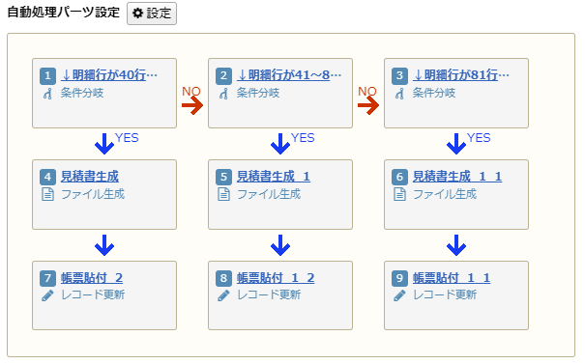
 |  | OKパターン：設定方法
 |  | 明細行数に応じて、帳票のテンプレートをご用意いただく必要がございます。

②明細行数に応じた条件分岐により、出力する帳票のレイアウト(枚数)を分ける。
例)明細行数が40行以下の場合、1ページ版の帳票に出力する。
③出力する帳票のレイアウトを最大ページ数分用意する。
例)
明細行が1～40行⇒1ページ版の帳票
明細行が41～80行⇒2ページ版の帳票
明細行が81行以上⇒3ページ版の帳票

①数値計算により、明細行数を取得する。

 |  | OKパターン：出力方法
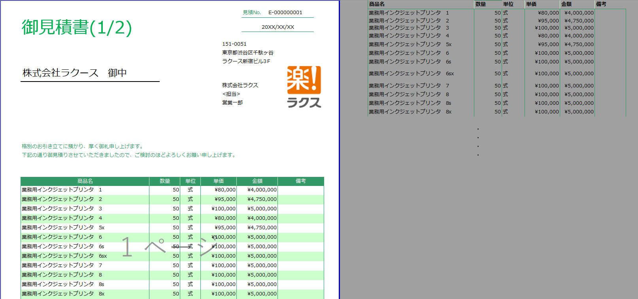
①「楽楽販売」から出力されるデータは欄外に書き出す。

②印刷範囲内には"="を用いて枠内のセルを割り当てる。

 | ※ | サンプルテンプレート
 |  | サンプル保管環境
 |  | DBグループ名「・明細行数による帳票レイアウトの変更」

6.明細部分の行がセル結合されている帳票
パターン6 |  | 明細部分の行がセル結合されている帳票
 | 商品情報などの明細情報を記載する部分の行がセル結合されている帳票です。

 | 行がセル結合されていると明細が複数行あった際に楽楽販売では出力できませんが、セルを解除いただくことで出力可能となります。

NGパターン |  |  | OKパターン

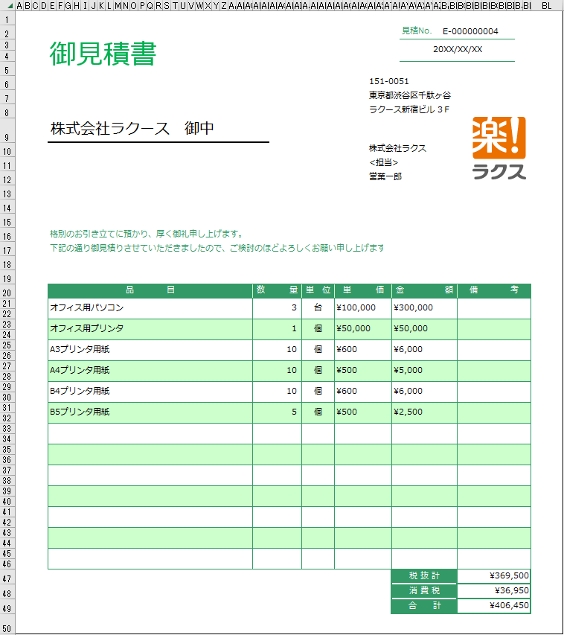
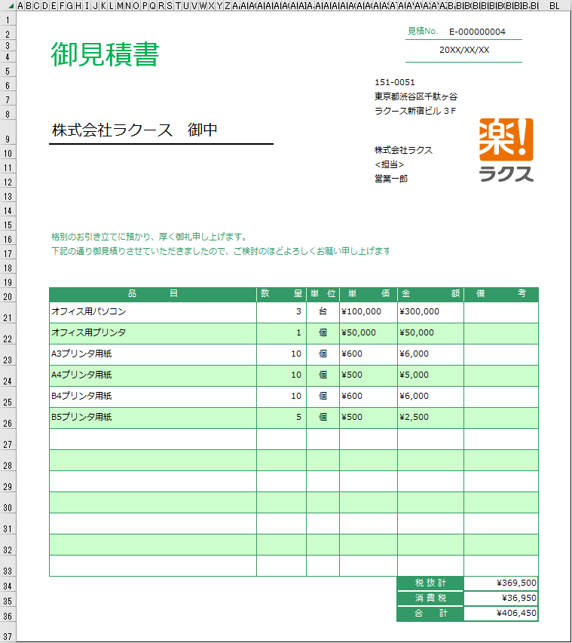

NGポイント
明細部分の行がセル結合されている。
（1明細に付き複数行になっている）
OKポイント
明細部分の行がセル結合されていない。
（1明細に付き1行となっている）

補足）NGパターンの場合、下記のような状態で出力されます。（例）

 | ▼「楽楽販売」上のデータ

 | ▼出力される帳票
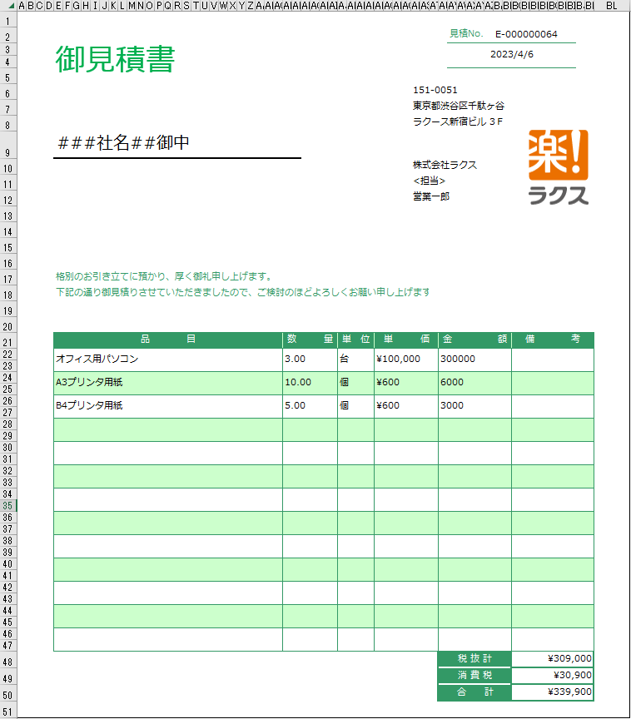

本当は6明細あるはずが、
Excel側で1行1明細と判断され3明細しか表示されない。

「楽楽明細」のご紹介
「楽楽明細」のご紹介

 | 帳票生成に「楽楽明細」を使っていただくことで、できることをご案内します。

 | ご確認お願い致します。

「楽楽明細」の機能で実現

 |  | ①自動改ページの機能がある

 |  |  | 【概要】
 |  |  | ・「楽楽明細」では改ページが自動判断されるため、
 |  |  | 1ページに収まらない明細数があれば、「楽楽明細」側で自動改ページされます。
 |  |  | ページ数の制限はありません。

 |  | ②小計行の表示ができる機能がある

 |  |  | 【概要】
 |  |  | 「楽楽明細」の明細項目では、ある項目が同じ値の場合その値ごとにグループ設定を行い、
 |  |  | 明細上でグループヘッダーやグループフッターを表示することができます。

 |  |  | 【注意点】
 |  |  | グルーピングは1階層のみ行うことができます。複数のグルーピングを行うことはできません。

 |  |  | 【イメージ】

 |  |  | <用意する帳票 CSV 例>
 |  |  | 対象日付 | 顧客コード | 顧客名 |  | 金額（税抜） | 消費税 | 合計金額（税込） | 支払期日 | 支店コード | 支店名 | 明細日付 | 商品名 | 数量 | 単価 | 明細金額
 |  |  | 2023/12/1 | 10000 | A株式会社 |  | 16,000 | 12,800 | 172,800 | 2023/12/31 | 10000-1 | 東京支店 | 2023/12/2 | A | 1 | 30,000 | 32,400
 |  |  | 2023/12/1 | 10000 | A株式会社 |  | 16,000 | 12,800 | 172,800 | 2023/12/31 | 10000-1 | 東京支店 | 2023/12/8 | B | 1 | 30,000 | 21,600 | ①
 |  |  | 2023/12/1 | 10000 | A株式会社 |  | 16,000 | 12,800 | 172,800 | 2023/12/31 | 10000-1 | 東京支店 | 2023/12/19 | C | 1 | 30,000 | 54,000
 |  |  | 2023/12/1 | 10000 | A株式会社 |  | 16,000 | 12,800 | 172,800 | 2023/12/31 | 10000-2 | 大阪支店 | 2023/12/2 | D | 1 | 30,000 | 10,800
 |  |  | 2023/12/1 | 10000 | A株式会社 |  | 16,000 | 12,800 | 172,800 | 2023/12/31 | 10000-2 | 大阪支店 | 2023/12/8 | E | 1 | 30,000 | 21,600 | ②
 |  |  | 2023/12/1 | 10000 | A株式会社 |  | 16,000 | 12,800 | 172,800 | 2023/12/31 | 10000-2 | 大阪支店 | 2023/12/19 | F | 1 | 30,000 | 32,400

 |  |  | <表示された結果の帳票イメージ>
 |  |  | 日付 | 商品名 | 数量 | 単価 | 金額
 |  |  | 支店コード：10000-1
 |  |  | 2023/12/2 | A | 1 | 30,000 | 32,400
 |  |  | 2023/12/8 | B | 1 | 20,000 | 21,600
 |  |  | 2023/12/19 | C | 1 | 50,000 | 54,000
 |  |  | 小計 |  |  |  | 108,000 | ①
「楽楽明細」内で集計された結果の値は、
帳票の表示上でのみ確認することができます。
 |  |  | 支店コード：10000-2
 |  |  | 2023/12/2 | D | 1 | 10,000 | 10,800
 |  |  | 2023/12/8 | E | 1 | 20,000 | 21,600
 |  |  | 2023/12/19 | F | 1 | 30,000 | 32,400
 |  |  | 小計 |  |  |  | 64,800 | ②

 |  |  | ① 「支店コード」10000-1のお客様の明細金額合計・・・108,000円
 |  |  | ② 「支店コード」10000-2のお客様の明細金額合計・・・64,800円

